Module1
Module Code | Đăng nhập và đăng xuất
Test requirement | <Brief description about requirements which are tested in this sheet>
Tester
Passed | Failed | Untested | Blocked |  | Skipped | Number of Test cases
24 | 2 | 0 | 0 |  | 0 | 26

ID | Test Case Description | Test Case Procedure | Expected Output | Actual Output | Inter-test case Dependence | Result | Test date | Note
 | Đăng nhập
[Đăng nhập và đăng xuất-] | Check UI | 1. Truy cập link : http://elearn.myworkspace.vn/portal/site/test-english | 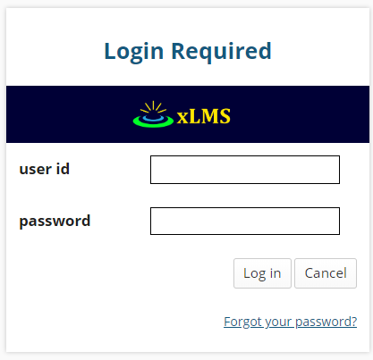 Giao diện login giống hình dưới: | Giống Expected Output |  | Passed | 2019-11-20
[Đăng nhập và đăng xuất-1] | Trên PC, kiểm tra username đúng và password đúng | 1. Truy cập link : http://elearn.myworkspace.vn/portal/site/test-english 2. Nhập username đúng và password đúng | Chuyển vào trang trong sau khi đăng nhập thành công | Giống Expected Output |  | Passed | 2019-11-20
[Đăng nhập và đăng xuất-2] | Trên PC, kiểm tra username đúng và password sai | 1. Truy cập link : http://elearn.myworkspace.vn/portal/site/test-english 2. Nhập username đúng và password sai | Thông báo " Invalid login" | Giống Expected Output |  | Passed | 2019-11-20
[Đăng nhập và đăng xuất-3] | Trên PC, kiểm tra username sai và password sai | 1. Truy cập link : http://elearn.myworkspace.vn/portal/site/test-english 2. Nhập username sai và password sai | Thông báo " Invalid login" | Giống Expected Output |  | Passed | 2019-11-20
[Đăng nhập và đăng xuất-4] | Trên PC, kiểm tra username sai và password đúng | 1. Truy cập link : http://elearn.myworkspace.vn/portal/site/test-english 2. Nhập username sai và password đúng | Thông báo " Invalid login" | Giống Expected Output |  | Passed | 2019-11-20
[Đăng nhập và đăng xuất-5] | Trên PC, kiểm tra username trống và password đúng | 1. Truy cập link : http://elearn.myworkspace.vn/portal/site/test-english 2. Nhập username trống và password đúng | Thông báo "Unable to process that login, please try again." | Giống Expected Output |  | Passed | 2019-11-20
[Đăng nhập và đăng xuất-6] | Trên PC, kiểm tra username trống và password sai | 1. Truy cập link : http://elearn.myworkspace.vn/portal/site/test-english 2. Nhập username trống và password sai | Thông báo "Unable to process that login, please try again." | Giống Expected Output |  | Passed | 2019-11-20
[Đăng nhập và đăng xuất-7] | Trên PC, kiểm tra username đúng và password trống | 1. Truy cập link : http://elearn.myworkspace.vn/portal/site/test-english 2. Nhập username đúng và password trống | Thông báo "Unable to process that login, please try again." | Giống Expected Output |  | Passed | 2019-11-20
[Đăng nhập và đăng xuất-8] | Trên PC, kiểm tra username sai và password trống | 1. Truy cập link : http://elearn.myworkspace.vn/portal/site/test-english 2. Nhập username sai và password trống | Thông báo "Unable to process that login, please try again." | Giống Expected Output |  | Passed | 2019-11-20
[Đăng nhập và đăng xuất-9] | Trên PC, kiểm tra username trống và password trống | 1. Truy cập link : http://elearn.myworkspace.vn/portal/site/test-english 2. Nhập username trống và password trống | Thông báo "Unable to process that login, please try again." | Giống Expected Output |  | Passed | 2019-11-20
[Đăng nhập và đăng xuất-10] | Trên website điện thoại, kiểm tra username đúng và password đúng | 1. Truy cập link : http://elearn.myworkspace.vn/portal/site/test-english 2. Nhập username đúng và password đúng | Chuyển vào trang trong sau khi đăng nhập thành công | Giống Expected Output |  | Passed | 2019-11-20
[Đăng nhập và đăng xuất-11] | Trên website điện thoại,kiểm tra username đúng và password sai | 1. Truy cập link : http://elearn.myworkspace.vn/portal/site/test-english 2. Nhập username đúng và password sai | Thông báo " Invalid login" | Giống Expected Output |  | Passed | 2019-11-20
[Đăng nhập và đăng xuất-12] | Trên website điện thoại, kiểm tra username sai và password sai | 1. Truy cập link : http://elearn.myworkspace.vn/portal/site/test-english 2. Nhập username sai và password sai | Thông báo " Invalid login" | Giống Expected Output |  | Passed | 2019-11-20
[Đăng nhập và đăng xuất-13] | Trên website điện thoại, kiểm tra username sai và password đúng | 1. Truy cập link : http://elearn.myworkspace.vn/portal/site/test-english 2. Nhập username sai và password đúng | Thông báo " Invalid login" | Giống Expected Output |  | Passed | 2019-11-20
[Đăng nhập và đăng xuất-14] | Trên website điện thoại,kiểm tra username trống và password đúng | 1. Truy cập link : http://elearn.myworkspace.vn/portal/site/test-english 2. Nhập username trống và password đúng | Thông báo "Unable to process that login, please try again." | Giống Expected Output |  | Passed | 2019-11-20
[Đăng nhập và đăng xuất-15] | Trên website điện thoại, kiểm tra username trống và password sai | 1. Truy cập link : http://elearn.myworkspace.vn/portal/site/test-english 2. Nhập username trống và password sai | Thông báo "Unable to process that login, please try again." | Giống Expected Output |  | Passed | 2019-11-20
[Đăng nhập và đăng xuất-16] | Trên website điện thoại, kiểm tra username đúng và password trống | 1. Truy cập link : http://elearn.myworkspace.vn/portal/site/test-english 2. Nhập username đúng và password trống | Thông báo "Unable to process that login, please try again." | Giống Expected Output |  | Passed | 2019-11-20
[Đăng nhập và đăng xuất-17] | Trên website điện thoại, kiểm tra username sai và password trống | 1. Truy cập link : http://elearn.myworkspace.vn/portal/site/test-english 2. Nhập username sai và password trống | Thông báo "Unable to process that login, please try again." | Giống Expected Output |  | Passed | 2019-11-20
[Đăng nhập và đăng xuất-18] | Trên website điện thoại, kiểm tra username trống và password trống | 1. Truy cập link : http://elearn.myworkspace.vn/portal/site/test-english 2. Nhập username trống và password trống | Thông báo "Unable to process that login, please try again." | Giống Expected Output |  | Passed | 2019-11-20
 | Đăng xuất
[Đăng nhập và đăng xuất-20] | Trên PC, kiểm tra đăng xuất có thoát hoàn toàn không | Sau khi đăng nhập: 1. Nhấn Logout | Tự động đăng xuất khỏi hệ thống | Giống Expected Output |  | Passed | 2019-11-20
[Đăng nhập và đăng xuất-21] | Trên website điện thoại, kiểm tra đăng xuất có thoát hoàn toàn không | Sau khi đăng nhập: 1. Nhấn Logout | Tự động đăng xuất khỏi hệ thống | Giống Expected Output |  | Passed | 2019-11-20
 | Quên mật khẩu
[Đăng nhập và đăng xuất-23] | Check UI Quên Mật Khẩu | 1. Truy cập link : http://elearn.myworkspace.vn/portal/site/test-english 2. Nhấn link "Forgot your password?" | 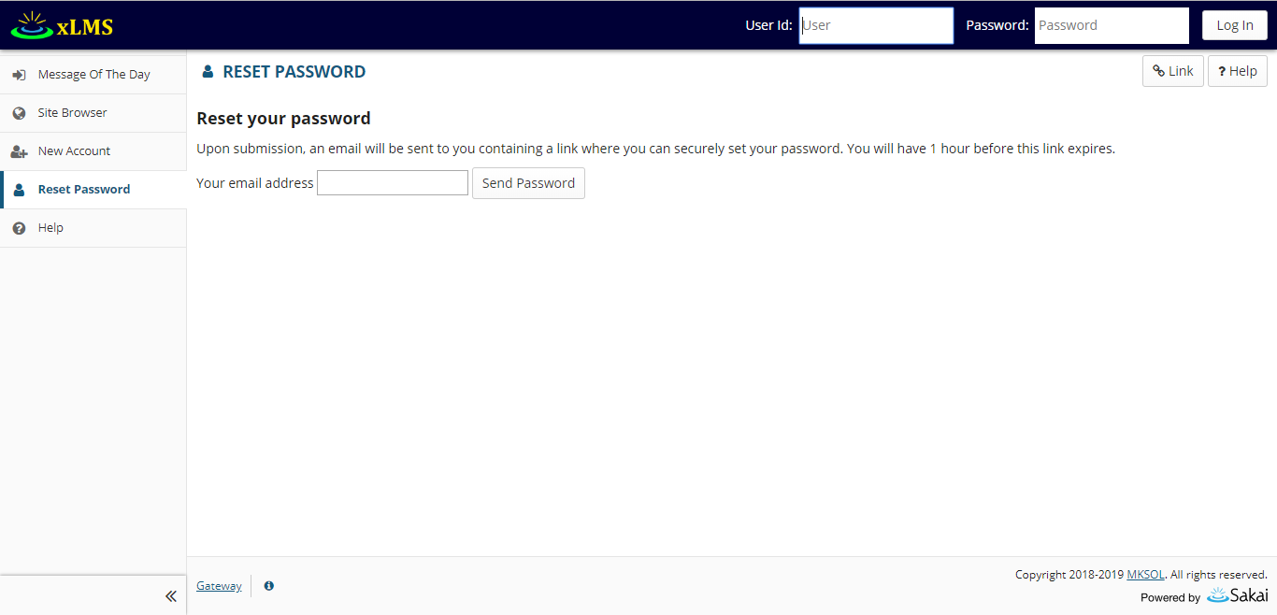 Giao diện hiện ra: | Giống Expected Output |  | Passed | 2019-11-20
[Đăng nhập và đăng xuất-24] | Trên PC kiểm tra nhập Email đúng: vd : nguyenthihuyen@gmail.com | 1. Truy cập link : http://elearn.myworkspace.vn/portal/site/test-english 2. Nhấn link "Forgot your password?" | Hiển thị " xLMS has attempted to send a password change email to nguyenthihuyen@gmail.com." | Giống Expected Output |  | Passed | 2019-11-20
[Đăng nhập và đăng xuất-25] | Trên PC kiểm tra nhập Email sai: vd : nguyenthihuyen | 1. Truy cập link : http://elearn.myworkspace.vn/portal/site/test-english 2. Nhấn link "Forgot your password?" | Mời nhập lại email cho chính xác | Hiển thị " xLMS has attempted to send a password change email to nguyenthihuyen" |  | Failed | 2019-11-20
[Đăng nhập và đăng xuất-26] | Trên website điện thoại kiểm tra nhập Email đúng: vd : nguyenthihuyen@gmail.com | 1. Truy cập link : http://elearn.myworkspace.vn/portal/site/test-english 2. Nhấn link "Forgot your password?" | Hiển thị " xLMS has attempted to send a password change email to nguyenthihuyen@gmail.com." | Giống Expected Output |  | Passed | 2019-11-20
[Đăng nhập và đăng xuất-27] | Trên website điện thoại kiểm tra nhập Email sai: vd : nguyenthihuyen | 1. Truy cập link : http://elearn.myworkspace.vn/portal/site/test-english 2. Nhấn link "Forgot your password?" | Mời nhập lại email cho chính xác | Hiển thị " xLMS has attempted to send a password change email to nguyenthihuyen" |  | Failed | 2019-11-20

Module2
Module Code | Cấu hình đề thi-About This Assessment
Test requirement | <Brief description about requirements which are tested in this sheet>
Tester
Passed | Failed | Untested | Blocked |  | Skipped | Number of Test cases
8 | 2 | -1 | 0 |  | 0 | 9

ID | Test Case Description | Test Case Procedure | Expected Output | Actual Output | Inter-test case Dependence | Result | Test date | Note
 | About This Assessment
[Cấu hình đề thi-About This Assessment-] | Check UI | Sau khi đăng nhập và chọn site 1.Chọn Tests & Quizzes 2.Chọn Assessment, nhấn nút Action chọn Setting 3.Chọn About This Assessment | 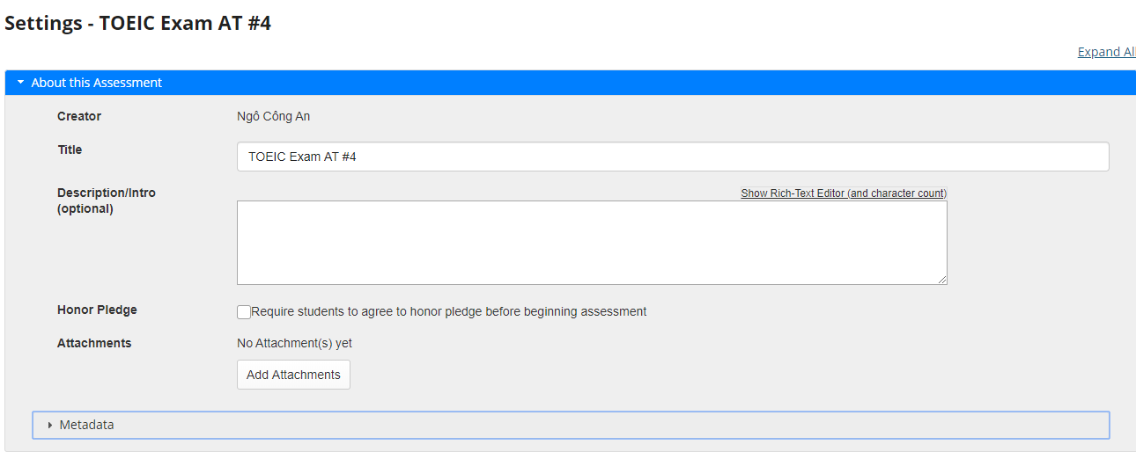 Chuyển vào giao diện để thi | Giống Expected Output | test case đăng nhập | Passed | 2019-12-15
[Cấu hình đề thi-About This Assessment-1] | Kiểm tra việc hiển thị thông tin của Assessment | Sau khi đăng nhập và chọn site 1.Chọn Tests & Quizzes 2.Chọn Assessment, nhấn nút Action chọn Setting 3.Chọn About This Assessment | 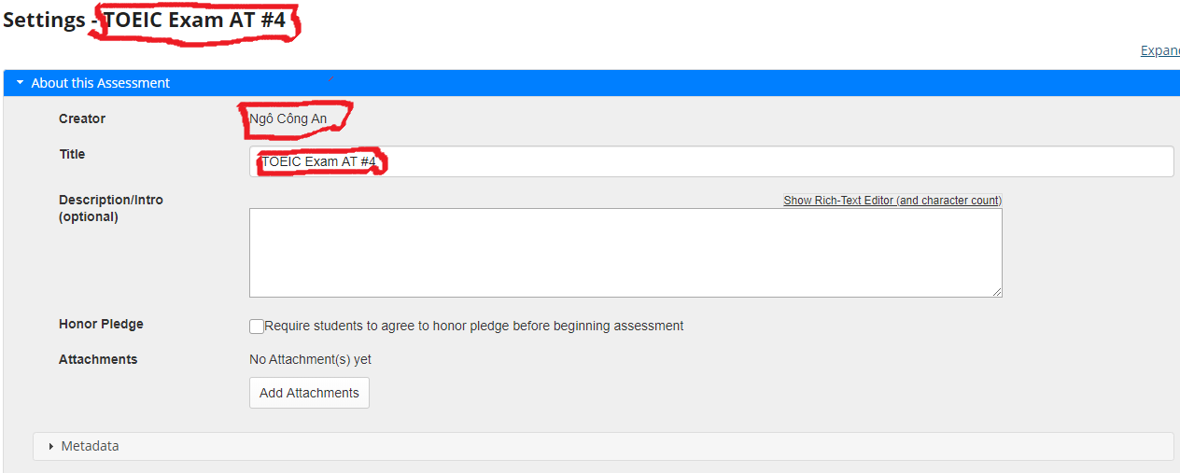 Hiển thị thông tin của Assessment trong mục Setting : hiển thị thông tin Title của Assessment, thông tin mặc định về tên người tạo, các thông tin mặc định cho các trường khác. Ví dụ với Assessment có title TOEIC Exam AT #4 và người tạo là Ngô Công An. | Giống Expected Output | test case đăng nhập | Passed | 2019-12-15
[Cấu hình đề thi-About This Assessment-2] | Kiểm tra việc Published Assessment URL: | Sau khi đăng nhập và chọn site 1.Chọn Tests & Quizzes 2.Chọn Assessment, nhấn nút Action chọn Setting 3.Chọn About This Assessment 4.Kiểm tra đường dẫn URL của Assessment có tồn tại. | Hiển thị tất cả thông tin về Assessment và có các nút thi. | Giống Expected Output | test case đăng nhập | Passed | 2019-12-15
[Cấu hình đề thi-About This Assessment-3] | Kiểm tra việc hiển thị nút show audio text nếu type của Assessment là Practice | Sau khi đăng nhập và chọn site 1. Chọn Toeic 2.Chọn Assessment được cấu hình (TOEIC Exam 01 (Thach)). 3.Chọn start | 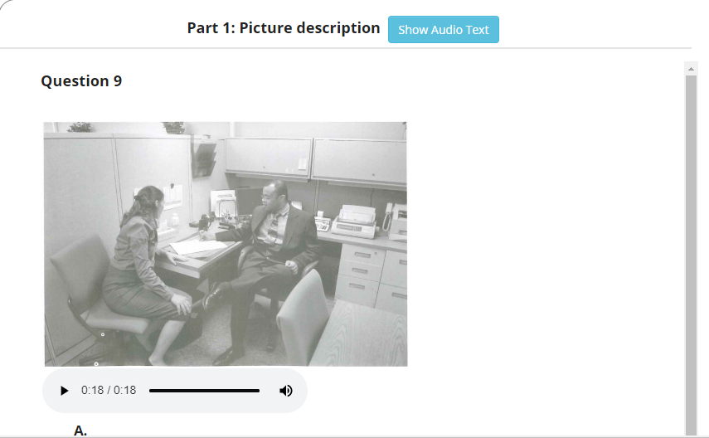 Hiển thị nút show audio text | Giống Expected Output | test case đăng nhập | Passed | 2019-12-15
[Cấu hình đề thi-About This Assessment-4] | Kiểm tra việc hiển thị thông tin sau khi nhấn nút show audio text nếu type của Assessment là Practice | Sau khi đăng nhập và chọn site 1. Chọn Toeic 2.Chọn Assessment được cấu hình (TOEIC Exam 01 (Thach)). 3.Chọn start |  Kiểm tra sau khi nhẫn nút show audio text có hiển thị decription | Giống Expected Output | test case đăng nhập | Passed | 2019-12-15
[Cấu hình đề thi-About This Assessment-5] | Kiểm tra nếu Description/Intro (optional) của Assessment là Exam thì không hiển thị nút show audio text | Sau khi đăng nhập và chọn site 1. Chọn Toeic 2.Chọn Assessment được cấu hình ( ví dụ ở đây chọn TOEC Exam AT#5). 3.Chọn start | Không hiển thị nút show audio text | Giống Expected Output | test case đăng nhập | Passed | 2019-12-15
[Cấu hình đề thi-About This Assessment-6] | Kiểm tra nếu Description/Intro (optional) của Assessment rỗng không hiển thị nút Show audio text | Sau khi đăng nhập và chọn site 1. Chọn Toeic 2.Chọn Assessment được cấu hình ( ví dụ ở đây chọn TOEC Exam AT#5). 3.Chọn start | 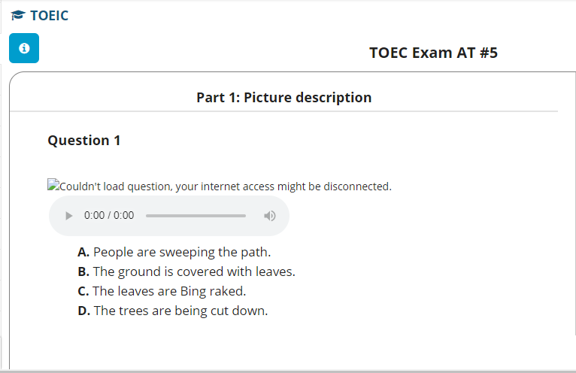 Không hiển thị nút show audio decription | Giống Expected Output | test case đăng nhập | Passed | 2019-12-15
[Cấu hình đề thi-About This Assessment-7] | Kiểm tra nếu Description/Intro (optional) của Assessment không chứa các từ khóa Practice, Exam thì không hiển thị nút Show audio text. | Sau khi đăng nhập và chọn site 1. Chọn Toeic 2.Chọn Assessment được cấu hình ( ví dụ ở đây chọn TOEC Exam AT#5). 3.Chọn start | Không hiển thị nút show audio decription | Assessment không hiển thị trong list Assessment. Không thể vào thực hiện Assessment. | test case đăng nhập | Failed | 2019-12-15
[Cấu hình đề thi-About This Assessment-8] | Kiểm tra việc sửa đổi thông tin về Assessment ( Lưu những gì thay đổi sau khi nhấn nút Lưu) | Sau khi đăng nhập và chọn site 1.Chọn Tests & Quizzes 2.Chọn Assessment, nhấn nút Action chọn Setting 3.Chọn About This Assessment 4.Chỉnh sửa thông tin về Assessment | Lưu thay dổi sau mỗi lần chỉnh sửa | Giống Expected Output | test case đăng nhập | Passed | 2019-12-15
[Cấu hình đề thi-About This Assessment-9] | Kiểm tra nếu Description/Intro (optional) của Assessment là Practice Part thì không hiển thị nút show audio text | Sau khi đăng nhập và chọn site 1. Chọn Toeic 2.Chọn Assessment được cấu hình ( ví dụ ở đây chọn TOEC Exam AT#5). 3.Chọn start | Hiển thị nút show audio text trong phần listenning ví dụ giống ở dưới | Không hiển thị nút show audio text trong phần listenning. | test case đăng nhập | Failed | 2019-12-15

